Obsah
I. Seznam údajů o povinné osobě, složení společníků nebo členů, struktuře konsolidačního celku, jehož je součástí, o činnosti a finanční situaci - k příloze č. 10 k vyhlášce 163/2014 Sb.
Datum uveřejnění informace |  | 31.12.2018 | Povinná osoba výkaz vyplňuje: ANO/NE
Informace platné k datu |  | 31.12.2018
 |  | frekvence vykazování
I. Část 1 | Údaje o povinné osobě | čtvrtletně | ano
I. Část 1a | Organizační struktura povinné osoby | čtvrtletně | ano
I. Část 2 | Údaje o složení společníků nebo členů povinné osoby | čtvrtletně | ano
I. Část 3 | Údaje o struktuře konsolidačního celku, jehož je povinná osoba součástí | čtvrtletně | ano
I. Část 3a | Grafické znázornění konsolidačního celku, jehož členem je povinná osoba, z hlediska vlastnického uspořádání | čtvrtletně | ano
I. Část 3b | Grafické znázornění konsolidačního celku, jehož členem je povinná osoba, z hlediska řízení | čtvrtletně | ano
I. Část 4 | Údaje o činnosti povinné osoby | čtvrtletně | ano
I. Část 5 | Údaje o finanční situaci povinné osoby | čtvrtletně | ano
I. Část 5a | Údaje o finanční situaci povinné osoby - deriváty | čtvrtletně | ne
I. Část 5b | Údaje o finanční situaci povinné osoby - informace povinné osoby, která je bankou nebo spořitelním a úvěrním družstvem o pohledávkách | čtvrtletně | ne
I. Část 6 | Rozvaha povinné osoby podle výkazů předkládaných od 1.9.2014 | čtvrtletně | ano
I. Část 7 | Výkaz zisku a ztráty povinné osoby podle výkazů předkládaných od 1.9.2014 | čtvrtletně | ano
II. Seznam údajů o majetkoprávních vztazích mezi členy konsolidačního celku a řídicím a kontrolním systému - k příloze č. 11 k vyhlášce 163/2014 Sb.
Datum uveřejnění informace |  | 31.12.2018
Informace platné k datu |  | 31.12.2018
 |  | frekvence vykazování
II. Část 1 | Obsah údajů o majetkoprávních vztazích mezi členy konsolidačního celku a řídicím a kontrolním systému I* | ročně | ne
II. Část 2 | Obsah údajů o majetkoprávních vztazích mezi členy konsolidačního celku a řídicím a kontrolním systému II* | ročně | ne
II. Část 3 | Obsah údajů o majetkoprávních vztazích mezi členy konsolidačního celku a řídicím a kontrolním systému III* | ročně | ne
III. Seznam údajů o druzích a rozsahu poskytnutých investičních služeb - k příloze č. 12 k vyhlášce 163/2014 Sb.
Datum uveřejnění informace |  | 31.12.2018
Informace platné k datu |  | 31.12.2018
 |  | frekvence vykazování
III. Část 1 | Investiční služby poskytnuté obchodníkem s cennými papíry jiným než podle § 8a odst. 4 a 7 zákona o podnikání na kapitálovém trhu | čtvrtletně | ano
III. Část 2 | Investiční služby poskytnuté obchodníkem s cennými papíry podle § 8a odst. 4 a 7 zákona o podnikání na kapitálovém trhu | čtvrtletně | ne
IV. Seznam údajů uveřejňovaných pobočkou banky z jiného než členského státu - k příloze č. 13 k vyhlášce 163/2014 Sb.
Datum uveřejnění informace |  | 31.12.2018
Informace platné k datu |  | 31.12.2018
 |  | frekvence vykazování
IV. Část 1 | Údaje o zahraniční bance z jiného než členského státu | čtvrtletně | ne
IV. Část 1a | Údaje o složení společníků nebo členů zahraniční banky z jiného než členského státu | čtvrtletně | ne
IV. Část 1b | Údaje o činnosti zahraniční banky z jiného než členského státu | čtvrtletně | ne
IV. Část 1c | Výroční zpráva zahraniční banky z jiného než členského státu | čtvrtletně | ne
IV. Část 2 | Údaje o pobočce banky z jiného než členského státu I | čtvrtletně | ne
IV. Část 2a | Údaje o pobočce banky z jiného než členského státu II | čtvrtletně | ne
IV. Část 2b | Údaje o pobočce banky z jiného než členského státu III | čtvrtletně | ne
IV. Část 3 | Údaje o plnění obezřetnostních pravidel pobočky banky z jiného než členského státu | čtvrtletně | ne
IV. Část 3a | Údaje podle článku 437 odst. 1 písm. a) nařízení č. 575/2013 EU.s výjimkou úplného sesouhlasení položek, filtrů a odpočtů na rozvahu v rámci auditované účetní závěrky pobočky banky z jiného než členského státu | čtvrtletně | ne
IV. Část 3b | Údaje o plnění obezřetnostních pravidel pobočky banky z jiného než členského státu podle článku 438 písm. c) až f) nařízení č. 575/2013 EU. | čtvrtletně | ne
IV. Část 3c | Údaje o plnění obezřetnostních pravidel pobočky banky z jiného než členského státu - reálné a jmenovité hodnoty derivátů | čtvrtletně | ne
IV. Část 3d | Údaje o plnění obezřetnostních pravidel pobočky banky z jiného než členského státu - informace pobočky banky z jiného než členského státu o pohledávkách | čtvrtletně | ne
V. Seznam údajů ověřovaných auditorem - k příloze č. 14 k vyhlášce 163/2014 Sb.
Datum uveřejnění informace |  | 31.12.2018
Informace platné k datu |  | 31.12.2018
 |  | frekvence vykazování
V. Část 1 | Údaje o kapitálu a kapitálových požadavcích podle článku 437 odst. 1 písm. a) nařízení č. 575/2013 EU | ročně | ano
V. Část 2 | Údaje o kapitálu a kapitálových požadavcích podle článku 438 písm. c) až f) nařízení č. 575/2013 EU | ročně | ano
V. Část 3 | Kapitálové poměry | ročně | ano
V. Část 4 | Poměrové ukazatele | ročně | ano
Číselníky
Číselník 1 | CZ-NACE (OKEČ) číselník
Číselník 2 | Kódy zemí
* Tuto část uveřejňují pouze povinné osoby, kterým jsou stanoveny povinnosti na konsolidovaném základě.
Zákon č. 21/1992 Sb., o bankách
§ 11b
Uveřejňování informací ovládajícími osobami a bankami
(2) Banka, které jsou stanoveny povinnosti na konsolidovaném základě podle tohoto zákona nebo podle přímo použitelného předpisu Evropské unie upravujícího obezřetnostní požadavky, uveřejňuje každoročně informace o
a) majetkoprávních vztazích mezi členy konsolidačního celku, včetně informací o úzkém propojení,
b) řídicím a kontrolním systému podle § 8b odst. 1 písm. a) až e),
c) řídicím a kontrolním systému konsolidačního celku podle § 8b odst. 4.
Zákon č.. 87/1995 Sb., o spořitelních a úvěrních družstvech
§ 7b
Uveřejňování informací
(2) Družstevní záložna, které jsou stanoveny povinnosti na konsolidovaném základě podle tohoto zákona nebo podle přímo použitelného předpisu Evropské unie upravujícího obezřetnostní požadavky, uveřejňuje každoročně informace o
a) majetkoprávních vztazích mezi členy konsolidačního celku, včetně informací o úzkém propojení,
b) řídicím a kontrolním systému podle § 7a odst. 1 písm. a) až e),
c) řídicím a kontrolním systému konsolidačního celku podle § 7a odst. 4.
Zákon č. 256/2004 Sb., o podnikání na kapitálovém trhu
Uveřejňování údajů obchodníkem s cennými papíry
§ 16a
(2) Obchodník s cennými papíry, kterému jsou stanoveny povinnosti na konsolidovaném základě podle tohoto zákona nebo podle přímo použitelného předpisu Evropské unie upravujícího obezřetnostní požadavky, uveřejňuje každoročně informace o
a) majetkoprávních vztazích mezi členy konsolidačního celku, včetně informací o úzkém propojení,
b) řídicím a kontrolním systému podle § 12 a § 12a odst. 1,
c) řídicím a kontrolním systému konsolidačního celku podle § 12a odst. 4, 5 a 6.

I. Část 1
I. Část 1
Údaje o povinné osobě

Údaje o povinné osobě |  |  |  | Vyhláška č.163/2014 Sb., Příloha 10

Informace platné k datu |  |  | 2018-12-31
Obchodní firma |  |  | Amundi Czech Republic Asset Management, a.s. | Bod 1 písm. a)
Právní forma |  |  | akciová společnost
Adresa sídla |  |  | Rohanské nábřeží 693/10, Praha 8
Identifikační číslo povinné osoby podle zápisu v obchodním rejstříku |  |  | 25684558
Datum zápisu do obchodního rejstříku |  |  | 1998-07-31 | Bod 1 písm. b)
Datum zápisu poslední změny do obchodního rejstříku |  |  | 2018-08-01
Účel poslední změny zápisu do obchodního rejstříku |  |  | změna sídla
Výše základního kapitálu zapsaného v obchodním rejstříku |  |  | 27,000,000 | Bod 1 písm. c)
Výše splaceného základního kapitálu |  |  | 27,000,000 | Bod 1 písm. d)
Akciová společnost | Druh, forma, podoba emitovaných akcií |  | kmenové akcie, forma na jméno, zaknihovaná podoba, 54 kusů, jmenovitá hodnota 500 000 Kč | Bod 1 písm. e)
 | Počet emitovaných akcií
 | Jmenovitá hodnota akcií
Údaje o nabytí vlastních akcií a zatímních listů a jiných kapitálových nástrojů |  |  | n/a | Bod 1 písm. f)
Údaje o zvýšení základního kapitálu, pokud základní kapitál byl zvýšen od posledního uveřejnění | Navýšení základního kapitálu od posledního uveřejnění |  | ne | Bod 1 písm. g)
 | Způsob a rozsah zvýšení základního kapitálu, jsou-li vydávány nové akcie | Druh, forma, podoba emitovaných akcií
 |  | Počet emitovaných akcií
 |  | Jmenovitá hodnota akcií
 |  | Rozsah splacení nově upsaných akcií
 |  | Lhůta pro splacení nově upsaných akcií
 | Způsob a rozsah zvýšení základního kapitálu z vlastních zdrojů | Částka o níž se základní kapitál zvyšuje
 |  | Vlastní zdroje, z nichž se základní kapitál zvyšuje
 |  | Lhůta pro splacení nově upsaných akcií
 |  | Akciová společnost uvede, zda se zvyšuje jmenovitá hodnota akcií a o jakou částku
Údaje o členech řídicího orgánu, kontrolního orgánu a o osobách ve vrcholném vedení povinné osoby | Souhrnná výše úvěrů poskytnutých povinnou osobou členům řídicího orgánu, kontrolního orgánu, osobám ve vrcholném vedení povinné osoby |  | 0 | Bod 1 písm. i)
 | Souhrnná výše záruk vydaných povinnou osobou za členy řídicího orgánu, kontrolního orgánu, osoby ve vrcholném vedení povinné osoby |  | 0

Údaje o členech řídícího orgánu, kontrolního orgánu a o osobách ve vrcholném vedení povinné osoby
Jméno a příjmení, včetně titulů |  |  | Mgr. Roman Pospíšil, MBA
Označení orgánu a v něm vykonávané funkce nebo označení pozice ve vrcholném vedení, a datum, od kdy osoba vykonává příslušnou funkci nebo zastává danou pozici |  | Orgán | představenstvo
 |  | Funkce/pozice | místopředseda
 |  | Datum počátku výkonu funkce/pozice | 2018-02-01
Dosavadní zkušenosti a kvalifikační předpoklady pro výkon dané funkce nebo zastávané pozice
Roman Pospíšil (*1961) člen představenstva
Vzdělání
Jihočeská univerzita, titul Mgr.
Graduate School of Banking Colorado, USA, titul MBA
Barclays Bank kurzy
Praxe
1999 - předseda představenstva a ředitel společnosti IKS KB, a.s.
2001 - Pioneer Investments, Divize New Europe
2003 - Pioneer Investments, generální ředitel, předseda představenstva
2018 - Amundi Czech Republic Asset Management, a.s. , člen představenstva

Členství v orgánech jiných právnických osob včetně označení dané osoby, orgánu a funkce
Amundi Czech Republic, investiční společnost, a.s. |  | představenstvo | člen
Bikespital s.r.o. |  | společník
Asociace pro kapitálový trh |  | člen výkonného výboru

Údaje o členech řídícího orgánu, kontrolního orgánu a o osobách ve vrcholném vedení povinné osoby
Jméno a příjmení, včetně titulů |  |  | FRANCK DU PLESSIX
Označení orgánu a v něm vykonávané funkce nebo označení pozice ve vrcholném vedení, a datum, od kdy osoba vykonává příslušnou funkci nebo zastává danou pozici |  | Orgán | představenstvo
 |  | Funkce/pozice | předseda představenstva
 |  | Datum počátku výkonu funkce/pozice | 2018-02-01
Dosavadní zkušenosti a kvalifikační předpoklady pro výkon dané funkce nebo zastávané pozice

Franck du Plessix (*1965) předseda představenstva
Vzdělání
Clermont Ferrand University, Francie - Executive SG MBA Wealth Management
Kellogg Northwestern University, Chicago, titul MBA
Ecole Supérieure de Commerce de Rouen, Francie - obor podnikové finance, bankovnictví a kapitálové trhy, titul MBA
Praxe
1993 - Société Générale - Vedoucí pro měnové opce v Asii, Tokio-Singapur
1996 - Société Générale - Vedoucí oddělení treasury, Singapur
2000 - Société Générale - Výkonný ředitel, obchodní rozvoj, Private Banking France
2003 - Société Générale Asset Management AI - Globální vedoucí prodeje a správy strukturovaných aktiv
2008 - Credit Agricole Asset Management AI - Globální vedoucí prodeje strukturovaných aktiv
2010 - Amundi - Vedoucí rozvoje nových partnerství
2012 - Amundi - Vedoucí mezinárodního prodeje, divize maloobchodní sítě
2015 - IKS KB - ředitel společnosti a předseda představenstva
2018 - Amundi Czech Republic Asset Management, a.s. , ředitel společnosti a předseda představenstva

Členství v orgánech jiných právnických osob včetně označení dané osoby, orgánu a funkce
Amundi Czech Republic, investiční společnost, a.s.

Údaje o členech řídícího orgánu, kontrolního orgánu a o osobách ve vrcholném vedení povinné osoby
Jméno a příjmení, včetně titulů |  |  | Werner Kretschmer, PhD.
Označení orgánu a v něm vykonávané funkce nebo označení pozice ve vrcholném vedení, a datum, od kdy osoba vykonává příslušnou funkci nebo zastává danou pozici |  | Orgán | dozorčí rada
 |  | Funkce/pozice | člen
 |  | Datum počátku výkonu funkce/pozice | 2018-03-16
Dosavadní zkušenosti a kvalifikační předpoklady pro výkon dané funkce nebo zastávané pozice
Je držitelem titulu PhD za práva a ekonomii, která vystudoval na University of Graz.
V roce 1991 nastoupil do Bank Austria, kde od roku 1995 zastával různé vedoucí funkce v oblasti správy aktiv a privátního bankovnictví, včetně výkonu funkce člena představenstva.
Působil též jako člen představenstva San Marco Mutual Fund Company, BA Worldwide Fund Management a Capital Invest (Austria).

Členství v orgánech jiných právnických osob včetně označení dané osoby, orgánu a funkce
Amundi Czech Republic, investiční společnost, a.s.

Údaje o členech řídícího orgánu, kontrolního orgánu a o osobách ve vrcholném vedení povinné osoby
Jméno a příjmení, včetně titulů |  |  | YANN ROBIN DUMONTHEIL
Označení orgánu a v něm vykonávané funkce nebo označení pozice ve vrcholném vedení, a datum, od kdy osoba vykonává příslušnou funkci nebo zastává danou pozici |  | Orgán | dozorčí rada
 |  | Funkce/pozice | člen
 |  | Datum počátku výkonu funkce/pozice | 2018-03-16
Dosavadní zkušenosti a kvalifikační předpoklady pro výkon dané funkce nebo zastávané pozice

Členství v orgánech jiných právnických osob včetně označení dané osoby, orgánu a funkce
Amundi Czech Republic, investiční společnost, a.s.

Údaje o členech řídícího orgánu, kontrolního orgánu a o osobách ve vrcholném vedení povinné osoby
Jméno a příjmení, včetně titulů |  |  | FATHI JERFEL
Označení orgánu a v něm vykonávané funkce nebo označení pozice ve vrcholném vedení, a datum, od kdy osoba vykonává příslušnou funkci nebo zastává danou pozici |  | Orgán | dozorčí rada
 |  | Funkce/pozice | předseda
 |  | Datum počátku výkonu funkce/pozice | 2018-03-16
Dosavadní zkušenosti a kvalifikační předpoklady pro výkon dané funkce nebo zastávané pozice

Členství v orgánech jiných právnických osob včetně označení dané osoby, orgánu a funkce

Údaje o členech řídícího orgánu, kontrolního orgánu a o osobách ve vrcholném vedení povinné osoby
Jméno a příjmení, včetně titulů |  |  | Ing. Vendulka Klučková
Označení orgánu a v něm vykonávané funkce nebo označení pozice ve vrcholném vedení, a datum, od kdy osoba vykonává příslušnou funkci nebo zastává danou pozici |  | Orgán | představenstvo
 |  | Funkce/pozice | člen
 |  | Datum počátku výkonu funkce/pozice | 2018-02-01
Dosavadní zkušenosti a kvalifikační předpoklady pro výkon dané funkce nebo zastávané pozice
Ing. Vendulka Klučková, MBA Je absolventkou fakulty elektrotechnické ČVUT v Praze, Sacread Heart University (MBA) ve Fairfieldu, stát Connecticut, USA a Executive Development Program na IMI v Dublinu. Působila krátce v První investiční, a.s., od roku 1993 v Živnostenské bance, a.s., spoluzakládala fondy Živnobanka a investiční společnost ŽB-Trust. Od roku 2004 pracuje pro skupinu Pioneer Investments na pozici provozního ředitele, a od roku 2008 jako COO pro region střední a východní Evropy a zástupce generálního ředitele společnosti Pioneer Asset Management, a.s..

Členství v orgánech jiných právnických osob včetně označení dané osoby, orgánu a funkce
Pioneer investiční společnost, a.s. |  | představenstvo | místopředseda
Vendula Klučková (*1968) členka představenstva
Vzdělání
ČVUT Praha, titul Ing.
Sacred Heart University, Fairfield, CT, USA, titul MBA
Praxe
1993 - ŽB-Trust, investiční společnost, a.s., řízení oddělení IT, administrace, účetnictví fondů a Back Office
2004 - Pioneer Investments, provozní ředitelka, Členka představenstva a místopředsedkyně představenstva Pioneer investiční společnost, a.s.
2018 - Amundi Czech Republic Asset Management, a.s. , člen představenstva

Údaje o členech řídícího orgánu, kontrolního orgánu a o osobách ve vrcholném vedení povinné osoby
Jméno a příjmení, včetně titulů |  |  | PAOLO IANNONE
Označení orgánu a v něm vykonávané funkce nebo označení pozice ve vrcholném vedení, a datum, od kdy osoba vykonává příslušnou funkci nebo zastává danou pozici |  | Orgán | dozorčí rada
 |  | Funkce/pozice | člen
 |  | Datum počátku výkonu funkce/pozice | 2018-03-16
Dosavadní zkušenosti a kvalifikační předpoklady pro výkon dané funkce nebo zastávané pozice

Členství v orgánech jiných právnických osob včetně označení dané osoby, orgánu a funkce
Amundi Czech Republic, investiční společnost, a.s.

Údaje o členech řídícího orgánu, kontrolního orgánu a o osobách ve vrcholném vedení povinné osoby
Jméno a příjmení, včetně titulů |  |  | MICHEL PELOSOFF
Označení orgánu a v něm vykonávané funkce nebo označení pozice ve vrcholném vedení, a datum, od kdy osoba vykonává příslušnou funkci nebo zastává danou pozici |  | Orgán | dozorčí rada
 |  | Funkce/pozice | člen
 |  | Datum počátku výkonu funkce/pozice | 2018-03-16
Dosavadní zkušenosti a kvalifikační předpoklady pro výkon dané funkce nebo zastávané pozice

Členství v orgánech jiných právnických osob včetně označení dané osoby, orgánu a funkce
Amundi Czech Republic, investiční společnost, a.s. |  | dozorčí rada | člen

Údaje o členech řídícího orgánu, kontrolního orgánu a o osobách ve vrcholném vedení povinné osoby
Jméno a příjmení, včetně titulů |  |  | TONY DU PREZ
Označení orgánu a v něm vykonávané funkce nebo označení pozice ve vrcholném vedení, a datum, od kdy osoba vykonává příslušnou funkci nebo zastává danou pozici |  | Orgán | představenstvo
 |  | Funkce/pozice | člen
 |  | Datum počátku výkonu funkce/pozice | 2018-02-01
Dosavadní zkušenosti a kvalifikační předpoklady pro výkon dané funkce nebo zastávané pozice

Tony Du Prez (*1982) místopředseda představenstva a náměstek ředitele pro investice
Vzdělání
Master Degree – Wealth Management and Private Banking - Univerity of Paris IX – Dauphine
Bachelor Degree – Financial market, institutional savings and wealth management - University of Poitiers
Praxe
2006 - Société Générale Asset Management (SGAM) - Trader – Buy side
2007 - Société Générale Asset Management (SGAM) – Portfolio manažer – peněžní trhy a dlouhodobé vládní dluhopisy
2010 - AMUNDI Group – Vedoucí krátkodobých investic (objem pod správou 22 miliard €)
2015 - IKB KB - místopředseda představenstva a náměstek ředitele pro investice
2018 - Amundi Czech Republic Asset Management, a.s. , člen představenstva a náměstek ředitele pro investice

Členství v orgánech jiných právnických osob včetně označení dané osoby, orgánu a funkce
Amundi Czech Republic, investiční společnost, a.s.

Údaje o členech řídícího orgánu, kontrolního orgánu a o osobách ve vrcholném vedení povinné osoby
Jméno a příjmení, včetně titulů
Označení orgánu a v něm vykonávané funkce nebo označení pozice ve vrcholném vedení, a datum, od kdy osoba vykonává příslušnou funkci nebo zastává danou pozici |  | Orgán
 |  | Funkce/pozice
 |  | Datum počátku výkonu funkce/pozice
Dosavadní zkušenosti a kvalifikační předpoklady pro výkon dané funkce nebo zastávané pozice

Členství v orgánech jiných právnických osob včetně označení dané osoby, orgánu a funkce

I. Část 1a
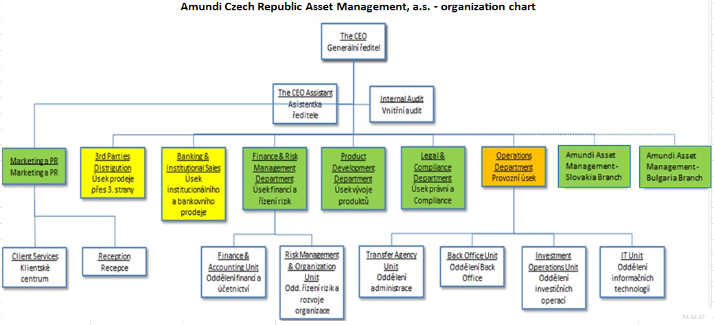
I. Část 1a
Organizační struktura povinné osoby

Organizační struktura povinné osoby |  | Vyhláška č.163/2014 Sb., příloha 10

Informace platné k datu | 31.12.2018
Počet obchodních míst | 0 | Bod 1 písm. h)
Počet pracovníků (přepočtený stav) | 44.38
Organizační struktura povinné osoby (znázorní se níže)

I. Část 3a
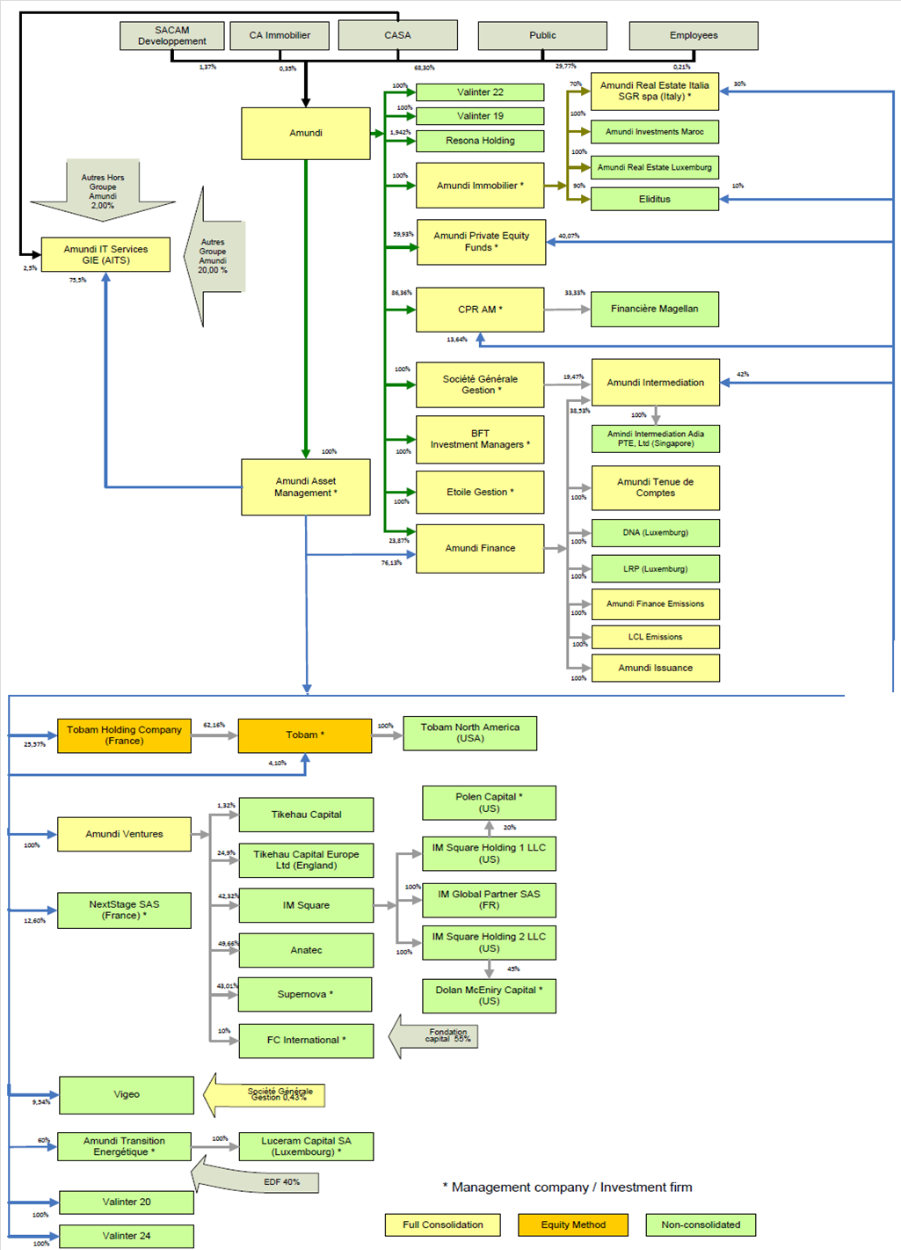
I. Část 3a
Grafické znázornění konsolidačního celku, jehož členem je povinná osoba, z hlediska vlastnického uspořádání

Grafické údaje o struktuře konsolidačního celku, jehož je povinná osoba součástí |  | Vyhláška č.163/2014 Sb., příloha 10

Informace platné k datu | 31.12.2018
Grafické znázornění konsolidačního celku, jehož členem je povinná osoba, z hlediska vlastnického uspořádání s vyznačením osob, které jsou zahrnuty do obezřetnostní konsolidace, a uvedením důvodu pro nezahrnutí do obezřetnostní konsolidace u ostatních osob |  | Bod 3 písm. c)
U daného subjektu stačí uvést příslušné číslo odůvodnění:
1 - není institucí, finanční institucí, podnikem pomocných služeb nebo společností spravující aktiva podle článku 18 odst. 8 nařízení č. 575/2013/EU
2 - nezahrnutí subjektu z důvodu jeho velikosti, tj. subjekt splňuje podmínky podle článku 19 odst. 1 nařízení č. 575/2013/EU
3 - subjekt není zarhnut z důvodů uvedených v článku 19 odst. 2 a) nařízení č. 575/2013/EU
4 - subjekt není zarhnut z důvodů uvedených v článku 19 odst. 2 b) nařízení č. 575/2013/EU
5 - subjekt není zarhnut z důvodů uvedených v článku 19 odst. 2 c) nařízení č. 575/2013/EU

I. Část 3b
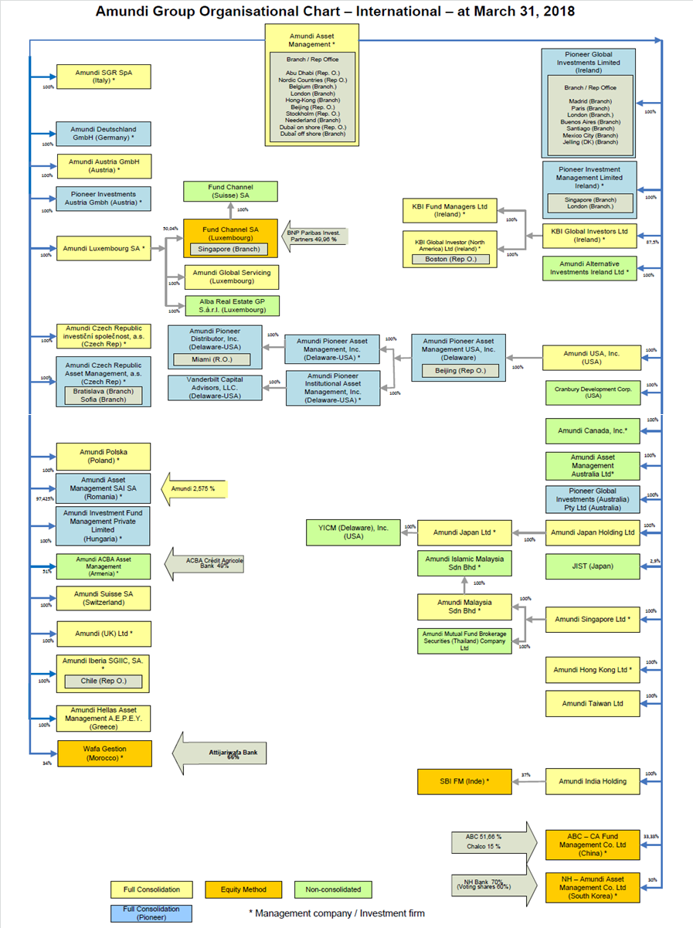
I. Část 3b
Grafické znázornění konsolidačního celku, jehož členem je povinná osoba, z hlediska řízení

Grafické údaje o struktuře konsolidačního celku, jehož je povinná osoba součástí |  | Vyhláška č.163/2014 Sb., příloha 10

Informace platné k datu | 31.12.2018
Grafické znázornění konsolidačního celku, jehož členem je povinná osoba, z hlediska řízení s vyznačením osob, které jsou zahrnuty do obezřetnostní konsolidace, a uvedením důvodu pro nezahrnutí do obezřetnostní konsolidace u ostatních osob* |  | Bod 3 písm. d)
U daného subjektu stačí uvést příslušné číslo odůvodnění:
1 - není institucí, finanční institucí, podnikem pomocných služeb nebo společností spravující aktiva podle článku 18 odst. 8 nařízení č. 575/2013/EU
2 - nezahrnutí subjektu z důvodu jeho velikosti, tj. subjekt splňuje podmínky podle článku 19 odst. 1 nařízení č. 575/2013/EU
3 - subjekt není zarhnut z důvodů uvedených v článku 19 odst. 2 a) nařízení č. 575/2013/EU
4 - subjekt není zarhnut z důvodů uvedených v článku 19 odst. 2 b) nařízení č. 575/2013/EU
5 - subjekt není zarhnut z důvodů uvedených v článku 19 odst. 2 c) nařízení č. 575/2013/EU

